Acertijo de los huevos
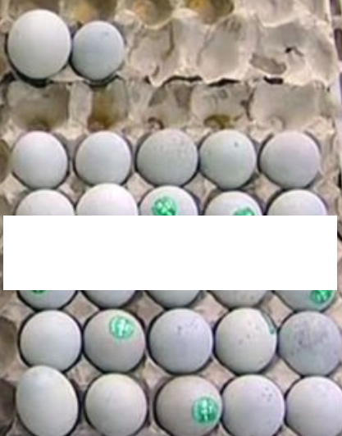
1
2
q-1
q
[1] | Numero de huevos

 | Nota
 | Se requiere la solución con el número mínimo
 | de huevos que satisface las condiciones

Spiegel solution
si los arregla de 3 en 3, le sobra 1 huevo;
si los pone de 5 en 5, le sobran 2 huevos;

 |  |  |  |  |  |  |  |  |  |  |  | Case of a number "q" of rows, each with 5 eggs
1
2
q-1
q

 | Required is the total number of eggs "T"
 | There are 4 unknowns and three equations
 | Additionaly, for a given solution value of the
 | variable T, the other tree solutions must be integers.

 | Assume an acceptable start-value of the variable T and
 | iterat,e increasing the T-value, until p, q and r are integers.

 | T = | 42
 |  |  |  |  |  |  | T - rest | rest
 | p filas |  | 3*p = | T+1 | 3 | *p = | 41 | 1 | p = | 13.666666667 | Not an integer | 0.66666666667
 | q filas |  | 5*q = | T+2 | 5 | *q = | 40 | 2 | q = | 8 | Integer | 0
 | r filas |  | 7*r = | T+3 | 7 | *r = | 39 | 3 | r = | 5.5714285714 | Not an integer | 0.57142857143

 | Note required is the soution with the minimum number
 | of eggs that satisfies the conditions.
 | The solution is obtained for T = 52

